A
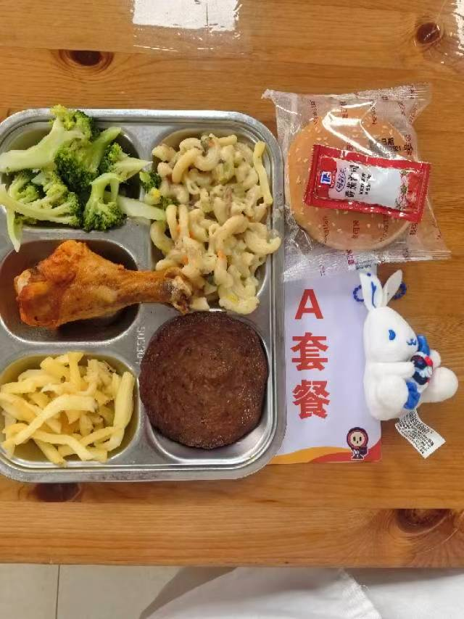
 |  | 中学18元 学生菜单
日期 | 菜谱 | 原料 | 营养
 | 牛肉汉堡包 | 70g牛肉饼1块,55g曼可顿汉堡面包1只,番茄沙司1包 | 能量 （kcal） | 718.70
 | 茄汁大虾 | 基围虾75g,番茄酱7.5g | 蛋白质 （g） | 28.90
2026-06-01 | 薯条 | 薯条60g | 脂肪 （g） | 20.30
星期一 | 炒西兰花 | 西兰花100g | 碳水 （g） | 105.10
 | 奶油培根蘑菇通心粉 | 弯管通心粉65g,奶油培根蘑菇酱90g,毛芹5g,胡萝卜3g | 钙 （mg） | 99.90
 | 罗宋汤 | 红肠10g,番茄10g,卷心菜10g,土豆10g,洋葱3g,番茄酱5g | 铁 （mg） | 3.80
 | Happyday（儿童节快乐） | 儿童节快乐1份 | VA （μg） | 40.40
 |  |  | VC （mg） | 53.20
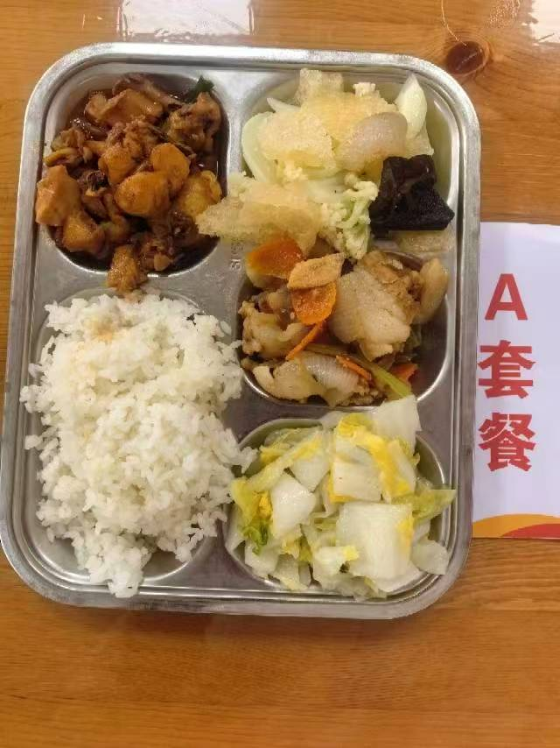
 | 三杯鸡 | 鸡边腿块150g,蒜米5g,鲜罗勒叶2g,三杯鸡汁25g | 能量 （kcal） | 867.10
 | 孜香小炒肉 | 带皮后上肉片85g,毛芹10g,洋葱20g,胡萝卜5g,孜然粉0.5g | 蛋白质 （g） | 44.30
2026-06-02 | 花菜木耳肉皮 | 水发肉皮15g,鲜花菜80g,黑木耳0.5g,胡萝卜5g | 脂肪 （g） | 31.90
星期二 | 醋溜白菜 | 大白菜110g | 碳水 （g） | 100.70
 | 米饭 | 海丰优质大米110g | 钙 （mg） | 79.30
 | 香鸭扁尖冬瓜汤 | 鸭边腿块15g,扁尖5g,冬瓜30g | 铁 （mg） | 5.20
 |  |  | VA （μg） | 60.50
 |  |  | VC （mg） | 42.60
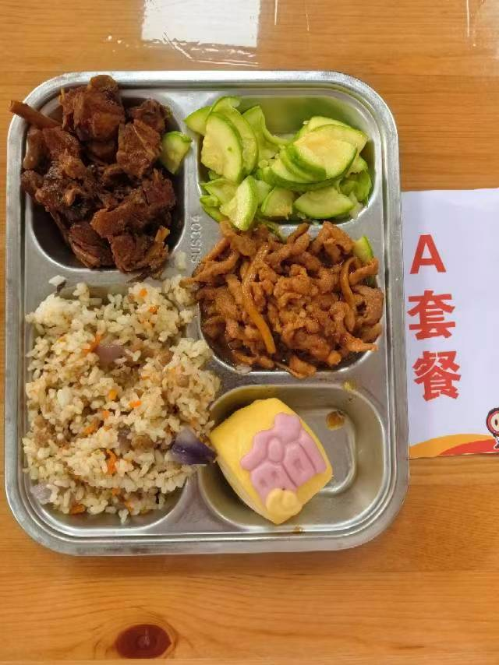
 | 茶树菇焖鸭 | 鲜茶树菇20g,鸭边腿块140g | 能量 （kcal） | 923.50
 | 鱼香肉丝 | 肉丝90g,笋丝15g | 蛋白质 （g） | 51.40
2026-06-03 | 马上报福卡通包 | 马上报福卡通包1只 | 脂肪 （g） | 31.10
星期三 | 葱油西葫芦 | 西葫芦110g | 碳水 （g） | 109.50
 | 飘香牛肉饭 | 牛肉糜20g,洋葱15g,胡萝卜15g,孜然粉0.3g,海丰优质大米110g | 钙 （mg） | 38.90
 | 玉米鸡汤 | 玉米棒30g,鸡边腿块10g | 铁 （mg） | 5.10
 |  |  | VA （μg） | 103.50
 |  |  | VC （mg） | 12.90
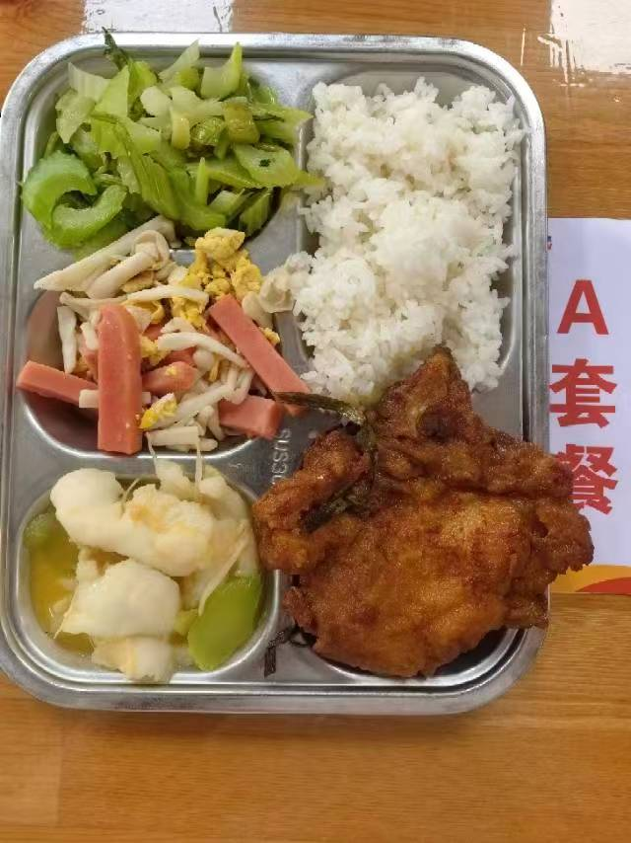
 | 金汤鱼片 | 巴沙鱼片110g,毛莴笋40g,金针菇10g,金汤15g | 能量 （kcal） | 791.40
 | 葱烤大排 | 90g大排1块,香葱5g | 蛋白质 （g） | 40.90
2026-06-04 | 白玉菇火腿炒蛋 | 白玉菇50g,盐水方腿25g,光明鲜鸡蛋35g | 脂肪 （g） | 25.00
星期四 | 炒西芹 | 西芹110g | 碳水 （g） | 100.70
 | 米饭 | 海丰优质大米110g | 钙 （mg） | 95.50
 | 紫菜鱼丸汤 | 干裙带菜2g,鱼丸10g | 铁 （mg） | 4.40
 |  |  | VA （μg） | 95.50
 |  |  | VC （mg） | 6.30
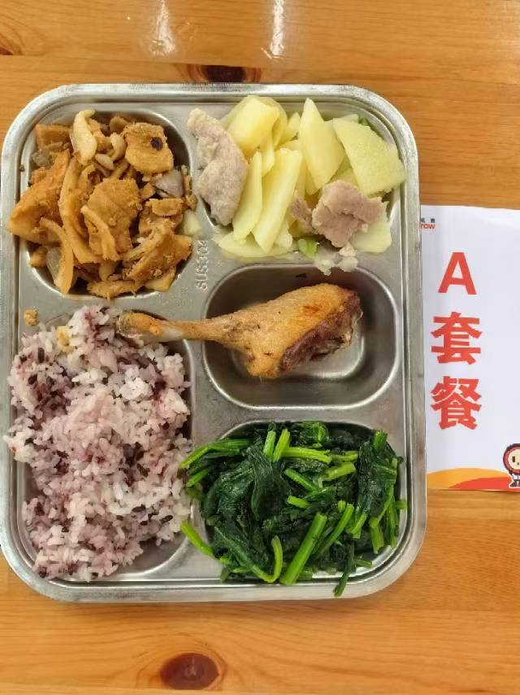
 | 香酥鸭腿 | 鸭腿125g | 能量 （kcal） | 983.20
 | 回锅肉 | 带皮后上肉片130g,青圆椒10g,洋葱20g | 蛋白质 （g） | 43.90
2026-06-05 | 甜椒土豆肉片 | 青圆椒10g,土豆70g,肉片15g | 脂肪 （g） | 37.20
星期五 | 炒菠菜 | 菠菜110g | 碳水 （g） | 118.20
 | 黑米饭 | 海丰优质大米110g,黑米5g | 钙 （mg） | 103.10
 | 椰汁西米露 | 椰浆5g,小西米10g | 铁 （mg） | 8.60
 |  |  | VA （μg） | 294.40
 |  |  | VC （mg） | 63.30

B
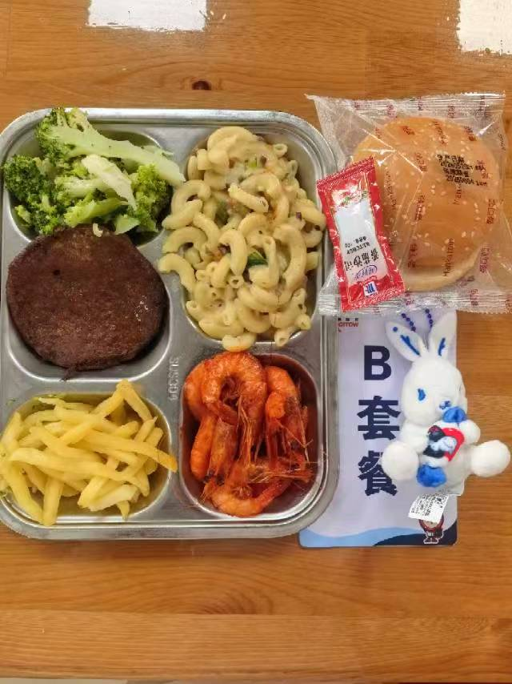
 |  | 中学18元B套 学生菜单
日期 | 菜谱 | 原料 | 营养
 | 牛肉汉堡包 | 70g牛肉饼1块,55g曼可顿汉堡面包1只,番茄沙司1包 | 能量 （kcal） | 799.90
 | 奥尔良烤鸡腿 | 鸡腿150g,奥尔良腌料15g | 蛋白质 （g） | 38.70
2026-06-01 | 薯条 | 薯条60g | 脂肪 （g） | 26.30
星期一 | 炒西兰花 | 西兰花100g | 碳水 （g） | 102.10
 | 奶油培根蘑菇通心粉 | 弯管通心粉65g,奶油培根蘑菇酱90g,毛芹5g,胡萝卜3g | 钙 （mg） | 60.40
 | 罗宋汤 | 红肠10g,番茄10g,卷心菜10g,土豆10g,洋葱3g,番茄酱5g | 铁 （mg） | 4.80
 | Happyday（儿童节快乐） | 儿童节快乐1份 | VA （μg） | 64.80
 |  |  | VC （mg） | 53.20
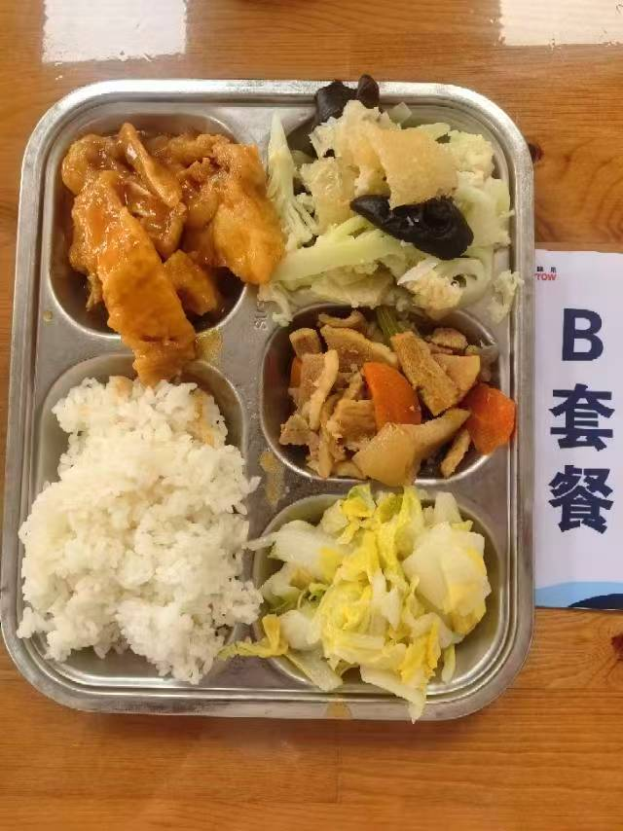
 | 宫保鱼块 | 带皮带骨巴沙鱼130g,宫保汁20g | 能量 （kcal） | 709.10
 | 孜香小炒肉 | 带皮后上肉片85g,毛芹10g,洋葱20g,胡萝卜5g,孜然粉0.5g | 蛋白质 （g） | 21.90
2026-06-02 | 花菜木耳肉皮 | 水发肉皮15g,鲜花菜80g,黑木耳0.5g,胡萝卜5g | 脂肪 （g） | 23.90
星期二 | 醋溜白菜 | 大白菜110g | 碳水 （g） | 101.60
 | 米饭 | 海丰优质大米110g | 钙 （mg） | 79.30
 | 香鸭扁尖冬瓜汤 | 鸭边腿块15g,扁尖5g,冬瓜30g | 铁 （mg） | 3.20
 |  |  | VA （μg） | 36.10
 |  |  | VC （mg） | 42.60
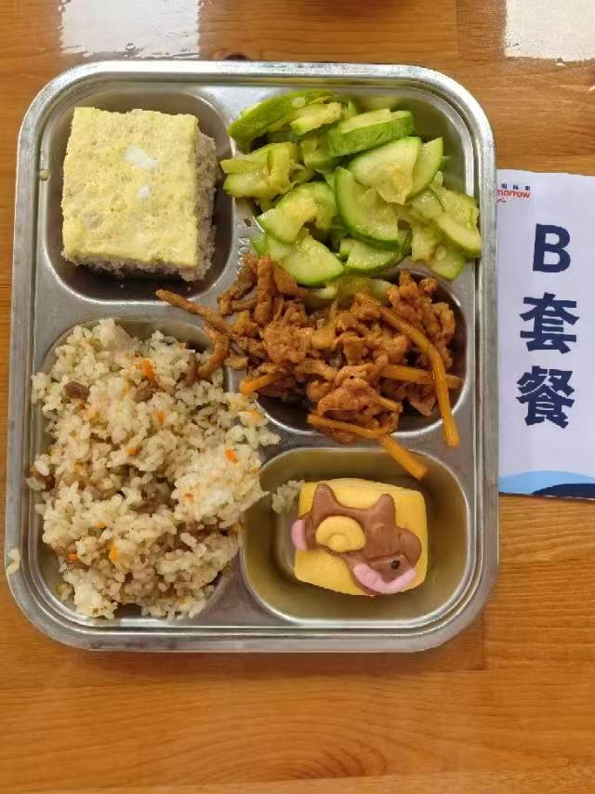
 | 肉饼子蒸蛋 | 肉糜90g,光明鲜鸡蛋60g | 能量 （kcal） | 915.50
 | 鱼香肉丝 | 肉丝90g,笋丝15g | 蛋白质 （g） | 60.20
2026-06-03 | 马上报福卡通包 | 马上报福卡通包1只 | 脂肪 （g） | 26.30
星期三 | 葱油西葫芦 | 西葫芦110g | 碳水 （g） | 109.50
 | 飘香牛肉饭 | 牛肉糜20g,洋葱15g,胡萝卜15g,孜然粉0.3g,海丰优质大米110g | 钙 （mg） | 69.20
 | 玉米鸡汤 | 玉米棒30g,鸡边腿块10g | 铁 （mg） | 4.40
 |  |  | VA （μg） | 191.60
 |  |  | VC （mg） | 9.50
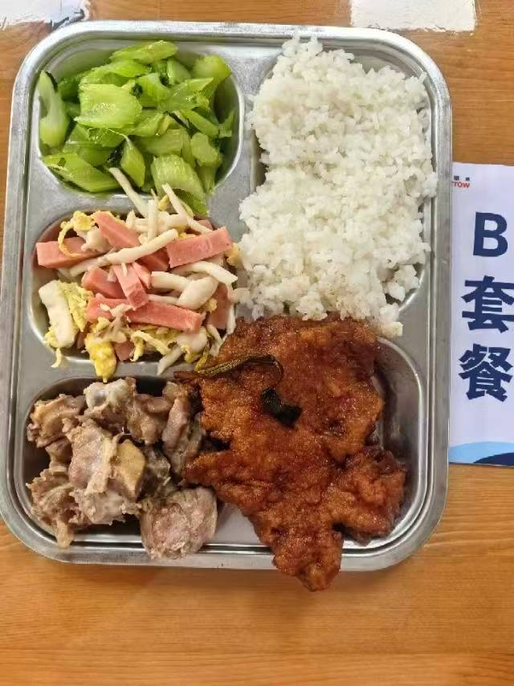
 | 盐水鸭 | 鸭边腿块150g | 能量 （kcal） | 918.20
 | 葱烤大排 | 90g大排1块,香葱5g | 蛋白质 （g） | 47.60
2026-06-04 | 白玉菇火腿炒蛋 | 白玉菇50g,盐水方腿25g,光明鲜鸡蛋35g | 脂肪 （g） | 35.40
星期四 | 炒西芹 | 西芹110g | 碳水 （g） | 102.30
 | 米饭 | 海丰优质大米110g | 钙 （mg） | 95.90
 | 紫菜鱼丸汤 | 干裙带菜2g,鱼丸10g | 铁 （mg） | 6.20
 |  |  | VA （μg） | 145.00
 |  |  | VC （mg） | 5.10
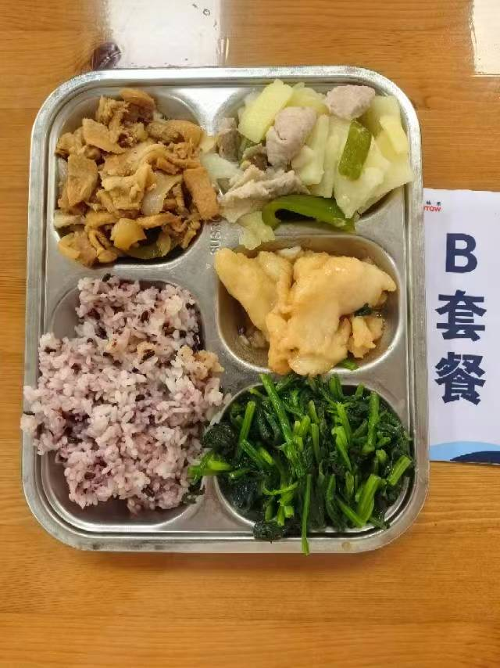
 | 醋椒鱼片 | 巴沙鱼片130g,青圆椒10g,胡萝卜5g,糖醋汁30g | 能量 （kcal） | 898.10
 | 回锅肉 | 带皮后上肉片130g,青圆椒10g,洋葱20g | 蛋白质 （g） | 30.70
2026-06-05 | 甜椒土豆肉片 | 青圆椒10g,土豆70g,肉片15g | 脂肪 （g） | 33.70
星期五 | 炒菠菜 | 菠菜110g | 碳水 （g） | 118.00
 | 黑米饭 | 海丰优质大米110g,黑米5g | 钙 （mg） | 98.00
 | 椰汁西米露 | 椰浆5g,小西米10g | 铁 （mg） | 6.70
 |  |  | VA （μg） | 250.20
 |  |  | VC （mg） | 63.30

